Hochzeitsbudget
Kostenplaner |  |  | 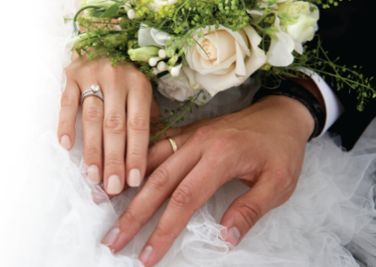

Kategorie | Geplante Kosten | Ist-Kosten | Notizen
Standesamt
Gebühren
Familienbuch, Heiratsurkunden
Musik, SängerIn

Kirche
Spende
Hochzeitskerze
Musik, SängerIn

Freie Trauung
RednerIn
Musik, SängerIn

Hochzeitsfahrzeug
Limousine
Kutsche

Ausstattung Braut
Brautkleid Standesamt
Brautkleid Kirche/Freie Trauung
Jacke/Bolero
Schleier
Dessous
Brautschuhe
Accessoires (Handtasche etc.)
Brautfrisur & Make-up
Maniküre/Pediküre

Ausstattung Bräutigam
Anzug
Weste
Hemd
Fliege/Krawatte
Gürtel/Hosenträger
Schuhe
Accessoires (Manschettenknöpfe etc.)
Friseur

Schmuck
Eheringe
Schmuck

Floristik, Dekoration
Standesamt
Kirche
Freie Trauung
Brautstrauß
Herrenanstecker
Autoschmuck
Floristik, Dekoration Location
Sonstiges (Blumenkinder etc.)

FotografIn/VideografIn
FotografIn
VideografIn
Fotoalbum

Location
Saalmiete
Dekoration
Sektempfang
Speisen
Getränke(Pauschal o. nach Verbrauch)
Hochzeitstorte
Candybar
DJ/Liveband

Papeterie
Save the Date Karten
Einladungskarten
Briefmarken
Tischkarten/Platzkarten
Menükarten
Kirchenhefte
Danksagungen
Gästebuch
Sonstiges

Diverses
Tanzkurs
Junggesellenabschied
Gastgeschenke

Hochzeitsreise
Flitterwochen

Summe | 0 | 0

